Sheet1
 |  |  | session_1(Base) | session_2 | session_3 | session_4 | session_5 | session_6 | session_7 | session_8 | session_9 | session_10 | session_11
类增量，组件不增量 | 分类 |  | 0.8643 | 0.8532 | 0.837 | 0.8418 | 0.8354 | 0.8299 | 0.8209 | 0.8081 | 0.805 | 0.8002 | 0.7978
 |  | G2l | 0.8729 | 0.8588 | 0.848 | 0.8412 | 0.8338 | 0.8247 | 0.8183 | 0.8092 | 0.8064 | 0.8023 | 0.7982

 | 分割 | SketchGNN | 0.7116 | 0.709 | 0.7071 | 0.7055 | 0.701 | 0.6959 | 0.6964 | 0.6928 | 0.6912 | 0.6889 | 0.6865
 |  | SketchGNN+G2l | 0.8521 | 0.8402 | 0.831 | 0.8238 | 0.8131 | 0.803 | 0.7997 | 0.7931 | 0.7887 | 0.7844 | 0.7799
 |  | SketchGNN+GSP | 0.8262 | 0.8205 | 0.8196 | 0.8167 | 0.8115 | 0.8025 | 0.8033 | 0.7996 | 0.7975 | 0.7956 | 0.7923
 |  | SketchGNN+G2l+GSP | 0.8752 | 0.8628 | 0.8557 | 0.85 | 0.8409 | 0.8324 | 0.83 | 0.8251 | 0.8216 | 0.818 | 0.814

类别和组件同时增量 | 分类 |  | 0.8724 | 0.8596 | 0.855 | 0.8504 | 0.8387 | 0.8323 | 0.8237 | 0.8153 | 0.8066 | 0.803 | 0.7943
 |  | G2l | 0.887 | 0.8776 | 0.8721 | 0.8665 | 0.8589 | 0.8512 | 0.8462 | 0.8348 | 0.8265 | 0.822 | 0.8151

 | 分割 | SketchGNN | 0.7731 | 0.7608 | 0.7509 | 0.748 | 0.7446 | 0.6998 | 0.6941 | 0.684 | 0.6772 | 0.6712 | 0.6619
 |  | SketchGNN+G2l | 0.8955 | 0.8668 | 0.8522 | 0.8424 | 0.8288 | 0.7779 | 0.7679 | 0.7537 | 0.7448 | 0.7369 | 0.7217
 |  | SketchGNN+GSP | 0.8881 | 0.8817 | 0.8778 | 0.8764 | 0.8713 | 0.861 | 0.8576 | 0.8554 | 0.8532 | 0.8517 | 0.8471
 |  | SketchGNN+G2l+GSP | 0.9175 | 0.9062 | 0.8994 | 0.8965 | 0.8896 | 0.878 | 0.8733 | 0.8676 | 0.8651 | 0.8632 | 0.8587

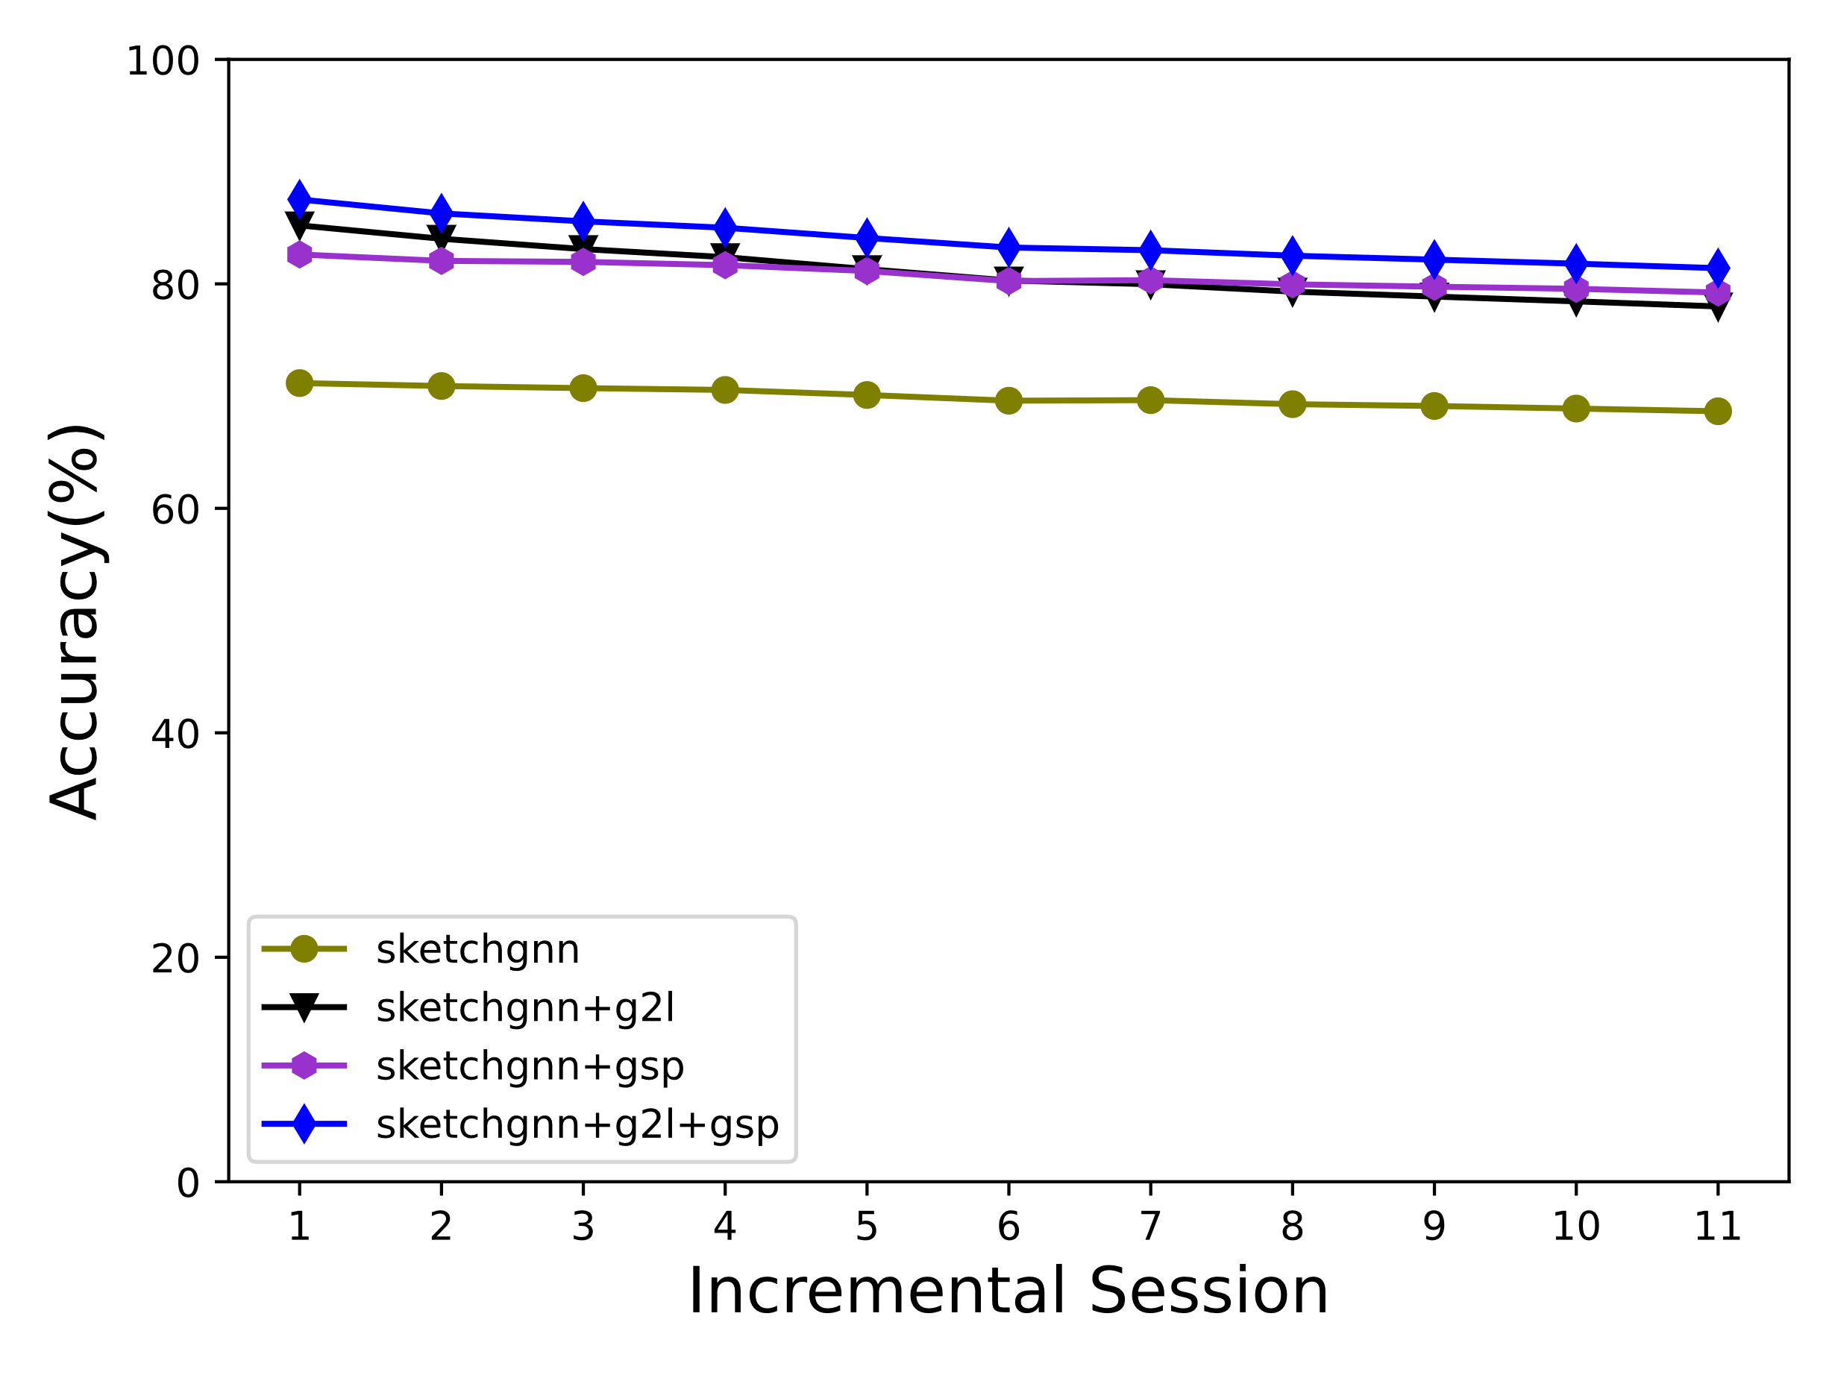
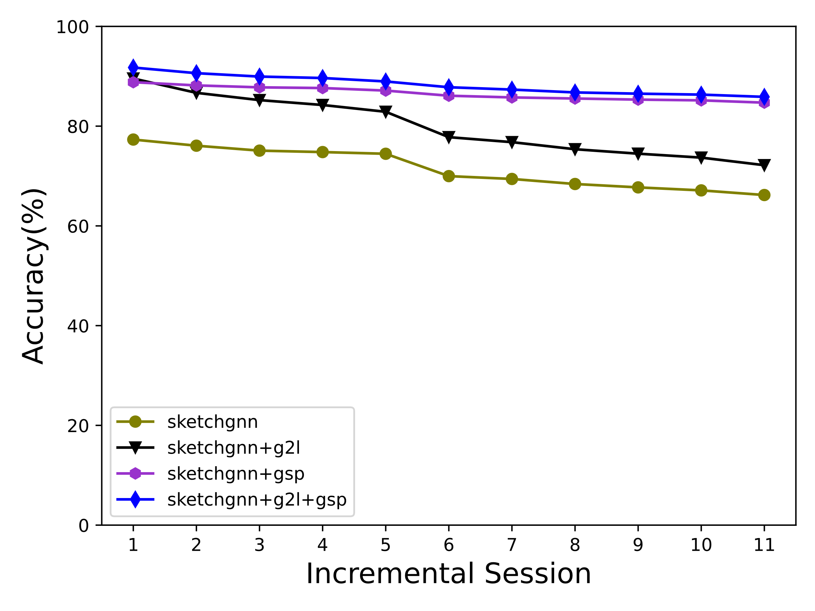

类别和组件都增量（分割结果）
类增量组件不增量（分割结果）

